상품제안서
오코텍스인증 내츄럴쥬트투톤에코백 | 상품코드: S16395

 |  |  |  |  |  |  | 02-713-8555 | www.synergygift.co.kr
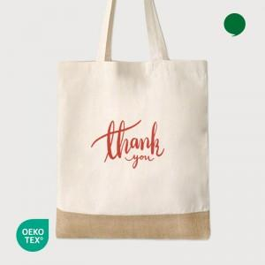 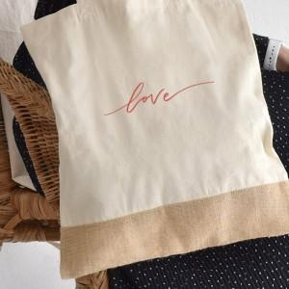 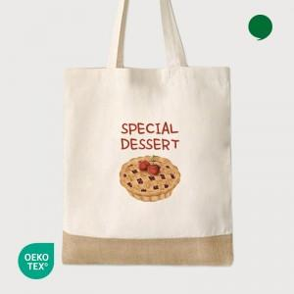

【상세/제작정보】 | 하단 쥬트소재로 오염에 강한 투톤 순면 에코백

【인쇄/포장옵션】 | 실크, 풀칼라, 필름전사인쇄 / 포장불가능

【공급단가】 | 수량 | 100~ | 300~ | 1,000~ | 3,000~ | 10,000~
*VAT별도 | 단가 | 1,540원 | 1,480원 | 1,410원 | 1,370원 | 1,340원

【상품 URL】 | https://www.synergygift.co.kr:443/src/goods_detail.php?gdno=15962

